IP
ยี่ห้อ |  | Bullet |  | Dome |  | NVR
Hikvision | Fixed Lens Camera 2 MP | DS-2CD1021G0-I | 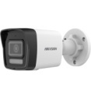 | DS-2CD1321G0-I | 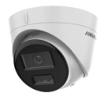 | DS-7104NI-Q1/4P/M(D)
 | Fixed Lens Camera 4 MP | DS-2CD1043G2-LIU |  | DS-2CD1143G2-LIU | 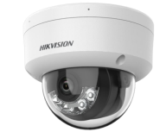 | DS-7108NI-Q1/8P/M(D)
 |  |  |  |  |  | DS-7616NXI-K2/16P
 |  |  |  |  |  | DS-7616NXI-K2 | 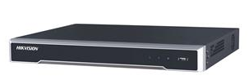
Dahua | 2MP FiX | DH-SF125-S2 |  | DH-SE125-S2 |  | DHI-NVR4104HS-P-4KS2/L
 | 2MP FIX Full Color | DH-IPC-HFW1230TL-A-IL | 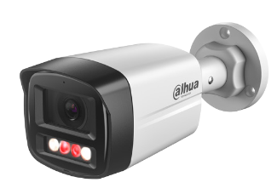 | DH-IPC-HDW1230V-A-IL | 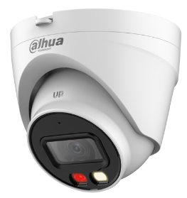 | DHI-NVR4108HS-8P-4KS2/L | 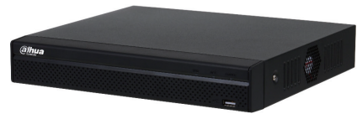
 | 4 MP | DH-IPC-HFW1431TL-A-IL | 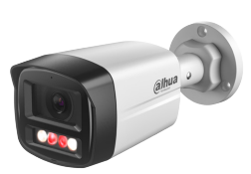 | DH-IPC-HDW1431V-A-IL | 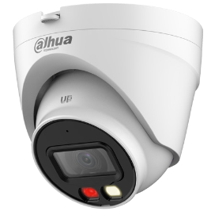 | DHI-NVR4216-16P-EI
 |  |  |  |  |  | DHI-NVR5432-EI
UNV | 2 MP FIX | IPC2122LB-SF28-A | 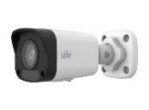 | IPC322LB-SF28-A |  | NVR301-04S3-P4
 | 2 MP Vari | 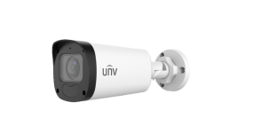 IPC2322LB-ADZK-G |  | IPC3532LB-ADZK-G |  | NVR301-08S3-P8
 | 4 MP | IPC2124LE-ADF28KMC-WL |  | IPC3614LE-ADF28KC-WL |  | NVR302-16S2
 |  |  |  |  |  | NVR302-32S

Analog
ยี่ห้อ |  | Bullet |  | Dome |  | DVR
Hikvision | เลนส์ Fix (2.8 , 3.6) 2MP TVI Camera Built - In Mic *ใช้กับเครื่องบันทึกที่รองรับเสียงเท่านั้น | DS-2CE16D0T-LFS |  | DS-2CE76D0T-LMFS | 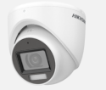 | iDS-7204HQHI-M1/S©
 | 5MP TVI Camera *ใช้กับเครื่องบันทึกที่รองรับเสียงเท่านั้น | DS-2CE16K0T-LFS | 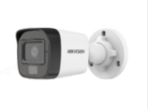 | DS-2CE76K0T-LMFS | 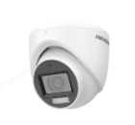 | iDS-7208HQHI-M1/SC
 | 8MP TVI Camera | DS-2CE16U1T-ITF |  | DS-2CE76U1T-ITMF | 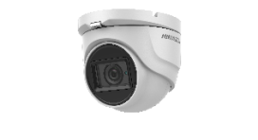 | iDS-7216HQHI-M1/S© iDS-7216HQHI-M2/S©
Dahua | 2MP Smart Dual Light Build in Mic รองรับการบันทึกเสียงและให้ภาพสีตลอด 24 ชั่วโมง หรือปรับโหมดภาพสีอัตโนมัติจากขาว-ดำเมื่อตรวจสอบพบคนในเวลาที่กำหนดไว้ | DH-HAC-B2A21M-IL-A | 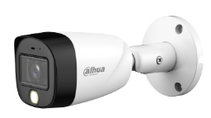 | DH-HAC-HDW1200TLMP-IL-A | 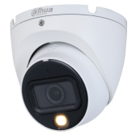 | DH-XVR4104HS-I
 | 5MP Smart Dual Light Build in Mic รองรับการบันทึกเสียงและให้ภาพสีตลอด 24 ชั่วโมง หรือปรับโหมดภาพสีอัตโนมัติจากขาว-ดำเมื่อตรวจสอบพบคนในเวลาที่กำหนดไว้ | DH-HAC-HFW1500TLMP-IL-A | 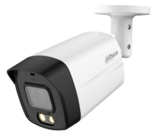 | DH-HAC-HDW1500TLM-IL-A |  | DH-XVR4108HS-I | 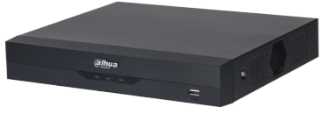
 |  |  |  |  |  | DH-XVR4116HS-I

